Dialog
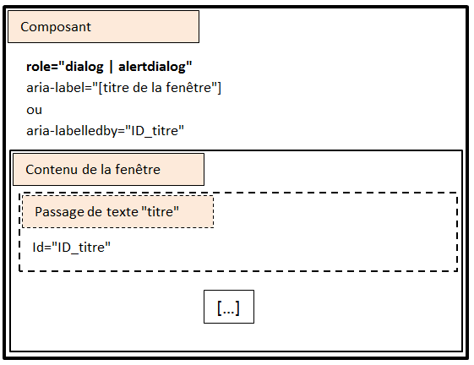
Auditeur :
Référence du composant :
Test Motif de conception ARIA Dialog - Alertdialog |  |  | Statut
https://www.w3.org/WAI/ARIA/apg/patterns/alertdialog/
Critère 1 : L'implémentation ARIA est-elle conforme ?
 | Test 1.1: Le composant respecte-t-il une de ces conditions ?
 | Condition 1 | Le composant possède un role="dialog"
 | condition 2 | Le composant possède un role="alertdialog"
 | Test 1.2 : Le composant respecte-t-il une de ces conditions ?
 | condition 1 | Le composant possède une propriété aria-label="[Titre de la fenêtre]"
 | condition 2 | Le composant possède une propriété aria-labelledby="[ID_titre]" référençant un passage de texte faisant office de titre
 | Test 1.3 : S'il est présent, l'attribut aria-modal placé sur le composant respecte-t-il une de ces conditions ?
 | condition 1 | S'il s'agit d'une fenêtre modale, le composant possède un attribut aria-modal="true"
 | condition 2 | S'il s'agit d'une fenêtre non-modale, le composant possède un attribut aria-modal="false"
 | Test 1.4 : À l'ouverture de la fenêtre, le focus est donné sur le premier élément focusable, cette règle est-elle respectée ?
 | Test 1.5 : À la fermeture de la fenêtre, le focus est donné sur l'élément ayant permis d'ouvrir la fenêtre, cette règle est-elle respectée ?
Critère 2 : Les interactions au clavier sont-elles conformes ?
 | Test 2.1 : L'utilisation de la touche [TAB] respecte-elle ces conditions ?
 | condition 1 | La tabulation permet d'atteindre l'élément suivant et précédent du composant
 | condition 2 | La tabulation est restreinte aux éléments focusables du composant
 | Test 2.2 : L'utilisation de la touche [ESC] permet-t-elle de fermer la fenêtre ?
Critère 3 : La restitution est-elle compatible avec l'accessibilité ?
 | Test 3.1 : La restitution respecte-t-elle une de ces conditions ?
 | condition 1 | Le composant est pleinement utilisable avec : NVDA + Firefox, JAWS + Firefox ou IE9 +, VoiceOver + Safari
 | Condition 2 | Le composant est pleinement utilisable avec : Jaws + Firefox, NVDA + Firefox ou IE9 +, VoiceOver + Safari
 | condition 3 | Le composant est pleinement utilisable avec : JAWS + Firefox, Window Eyes + Firefox ou IE9 +, VoiceOver + Safari
 | condition 4 | Le composant est pleinement utilisable avec : Window Eyes + Firefox, JAWS + Firefox ou IE9 +, VoiceOver + Safari

Slider
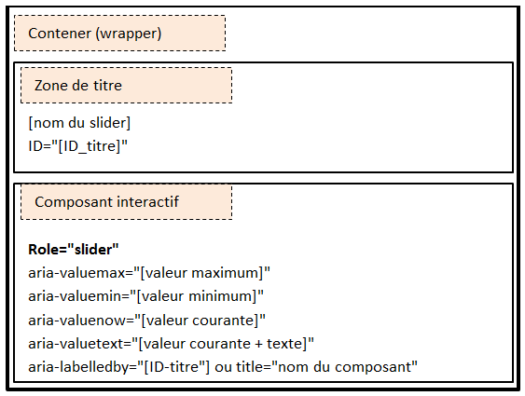
Auditeur :
Référence du composant :
Test Motif de conception ARIA Slider |  |  | Statut
https://www.w3.org/WAI/ARIA/apg/patterns/slider/
Critère 1 : L'implémentation ARIA est-elle conforme ?
 | Test 1.1: Le composant respecte-t-il ces conditions ?
 | Condition 1 | Le composant possède un role="slider"
 | Condition 2 | Le composant possède une propriété aria-valuenow=''[valeur courante]''
 | Condition 3 | Le composant possède une propriété aria-valuemax=''[valeur maximale]''
 | Condition 4 | Le composant possède une propriété aria-valuemin=''[valeur minimum]''
 | Condition 5 | Le composant possède, si nécessaire, une propriété aria-valuetext=''[valeur courante + text]''
 | Condition 6 | Lorsque le composant est déplacé, la propriété aria-valuenow est mise à jour
 | Condition 7 | Lorsque le composant est déplacé, la propriété aria-valuetext est mise à jour
 |  | Lorsque le composant est présenté verticalement, il doit posséder une propriété aria-orientation=''vertical'', cette règle est-elle respectée ?
 | Test 1.2: Le composant respecte-t-il une de ces conditions ?
 | Condition 1 | Le composant possède une propriété aria-labelledby="[ID_titre]" référençant un passage de texte faisant office de titre
 | Condition 2 | Le composant possède une propriété aria-label="[Titre du composant]"
Critère 2 : Les interactions au clavier sont-elles conformes ?
 | Test 2.1 : L'utilisation de la touche [TAB] respecte-t-elle ces conditions ?
 | condition 1 | De l'extérieur du composant, le focus est donné sur le composant
 | condition 2 | Depuis le composant, le focus est donné sur l'élément focusable suivant à l'extérieur du composant
 | Test 2.2 : L'utilisation des [TOUCHES DE DIRECTION] respecte-t-elle ces conditions ?
 | condition 1 | [Haut et Droit] permet d'augmenter la valeur du slider
 | condition 2 | [Bas et Gauche] permet de diminuer la valeur du slider
Critère 3 : La restitution est-elle compatible avec l'accessibilité ?
 | Test 3.1 : La restitution respecte-t-elle une de ces conditions ?
 | condition 1 | Le composant est pleinement utilisable avec : NVDA + Firefox, JAWS + Firefox ou IE9 +, Voice Over + Safari
 | Condition 2 | Le composant est pleinement utilisable avec : Jaws + Firefox, NVDA + Firefox ou IE9 +, VoiceOver + Safari

Progressbar
Auditeur :
Référence du composant :
Test Motif de conception ARIA Progressbar |  |  | Statut
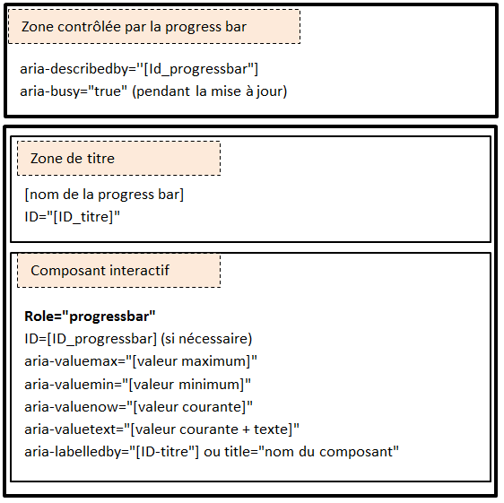
https://www.w3.org/TR/wai-aria-1.1/#progressbar
Critère 1 : L'implémentation ARIA est-elle conforme ?
 | Test 1.1 : Le composant respecte-t-il ces conditions ?
 | Condition 1 | Le composant possède un role="progressbar"
 | Condition 2 | Le composant possède une propriété aria-valuemin=''[valeur minimale]''
 | Condition 3 | Le composant possède une propriété aria-valuemax=''[valeur maximale]''
 | Test 1.2 : Le composant respecte-t-il une de ces conditions ?
 | Condition 1 | Le composant est constitué d'une image qui possède un attribut alt pertinent.
 | Condition 2 | Le composant possède une propriété aria-labelledby=''[ID_texte]'' référençant un passage de texte faisant office de nom
 | Condition 3 | Le composant possède un attribut title faisant office de nom
 | Test 1.3 : Chaque progression, dont la valeur courante est connue respecte-t-elle ces conditions ?
 | Condition 1 | Le composant possède une propriété aria-valuenow=''[valeur courante]''
 | Condition 2 | Le composant possède, si nécessaire, une propriété aria-valuetext=''[valeur courante + texte]''
 | Condition 3 | La valeur de la propriété aria-valuenow est mise à jour selon la progression
 | Condition 4 | La valeur de la propriété aria-valuetext est mise à jour selon la progression
 | Test 1.4 : Chaque progression, dont la valeur courante est inconnue respecte-t-elle ces conditions ?
 | Condition 1 | Le composant ne possède pas de propriété aria-valuenow
 | Condition 2 | Le composant ne possède pas de propriété aria-valuetext
 | Test 1.5 : Chaque progression qui concerne une région spécifique d'un document respecte-t-elle ces conditions ?
 | Condition 1 | La région concernée possède une propriété aria-describedby="[ID_composant]"
 | Condition 2 | La région concernée possède une propriété aria-busy="true" durant toute la durée de la progression.
Critère 2 : Les interactions au clavier sont-elles conformes ?
 |  | Pas d’interaction clavier
Critère 3 : La restitution est-elle compatible avec l'accessibilité ?
 | Test 3.1 : La restitution respecte-t-elle une de ces conditions ?
 | Condition 1 | Le composant est pleinement utilisable avec : NVDA + Firefox, JAWS + Firefox ou IE9 +, Voice Over + Safari
 | Condition 2 | Le composant est pleinement utilisable avec : Jaws + Firefox, NVDA + Firefox ou IE9 +, VoiceOver + Safari

 |  | Notes
 |  | (1) Si la valeur maximale est inconnue, la propriété aria-valuemax ne doit pas être implémentée

Tooltip
Auditeur :
Référence du composant :
Test Motif de conception ARIA Tooltip |  |  | Statut
https://www.w3.org/WAI/ARIA/apg/patterns/tooltip/
Critère 1 : L'implémentation ARIA est-elle conforme ?
 | Test 1.1: Le composant possède-t-il un role=''tooltip'' ?
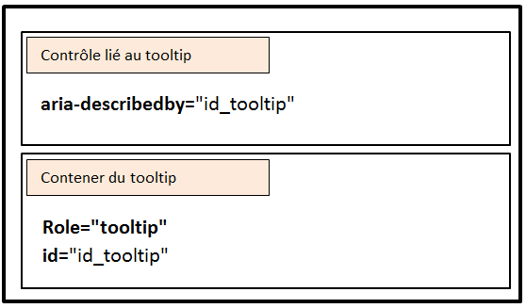
 | Test 1.2: L'élément déclenchant possède-t-il la propriété aria-describedby="[ID_tooltip]" ?
 | Test 1.3 : Lorsque l'élément déclenchant perd le focus, le tooltip est désactivé, cette règle est-elle respectée ?
Critère 2 : Les interactions au clavier sont-elles conformes ?
 | Test 2.1 : L'utilisation de la touche [ESC] permet de désactiver le tooltip, cette règle est-elle respectée ?
Critère 3 : La restitution est-elle compatible avec l'accessibilité ?
 | Test 3.1 : La restitution respecte-t-elle une de ces conditions ?
 | condition 1 | Le composant est pleinement utilisable avec : NVDA + Firefox, JAWS + Firefox ou IE9 +, Voice Over + Safari
 | Condition 2 | Le composant est pleinement utilisable avec : Jaws + Firefox, NVDA + Firefox ou IE9 +, Voice Over + Safari
 | condition 3 | Le composant est pleinement utilisable avec : JAWS + Firefox, Window Eyes + Firefox ou IE9 +, Voice Over + Safari
 | condition 4 | Le composant est pleinement utilisable avec : Window Eyes + Firefox, JAWS + Firefox ou IE9 +, Voice Over + Safari

Menu
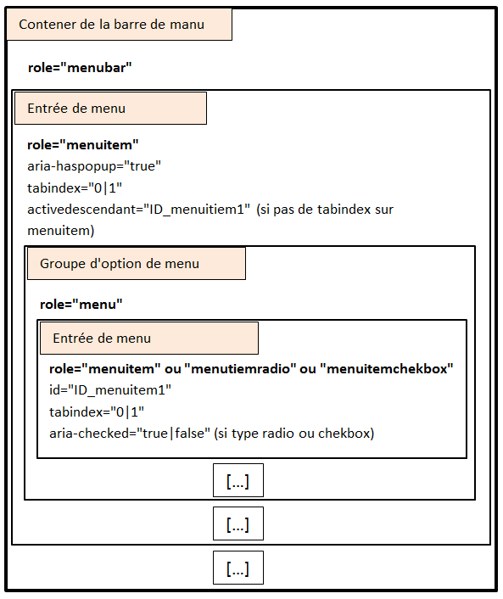
Auditeur :
Référence du composant :
Test Motif de conception ARIA Menu |  |  | Statut
https://www.w3.org/WAI/ARIA/apg/patterns/menu/
Critère 1 : L'implémentation ARIA est-elle conforme ?
 | Test 1.1: Le composant englobant l'ensemble du menu possède-t-il un role="menubar" ?
 | Test 1.2 : Chaque élément englobant une entrée de menu respecte-t-il ces conditions ?
 | Condition 1 | L'élément possède un role ="menuitem"
 | Condition 2 | Lorsqu'il y a des sous-menus, l'élément possède une propriété aria-haspopup="true"
 | Test 1.2 : Chaque élément englobant une entrée de menu respecte-t-il une de ces conditions ?
 | Condition 1 | L'élément possède la propriété tabindex="0", si nécessaire
 | Condition 2 | L'élément possède la propriété activedescendant="[ID_menuitem]"
 | Test 1.3 : Chaque groupe d'options de menu possède-t-il un role="menu” ?
 | Test 1.4 : Chaque entrée de menu d'un groupe d'options respecte-t-elle ces conditions ?
 | condition 1 | L'entrée possède un role="menuitem" ou role="menuitemradio" ou role="menuitemcheckbox"
 | condition 2 | Lorsque l'entrée est sélectionnée (role menuitemradio ou menuitemcheckbox), l'entrée possède la propriété aria-checked="true"
 | condition 3 | Lorsque l'entrée n'est pas sélectionnée (rôle menuitemradio ou menuitemcheckbox), l'entrée possède la propriété aria-checked="false"
Critère 2 : Les interactions au clavier sont-elles conformes ?
 | Test 2.1 : L'utilisation de la touche [TAB] respecte-t-elle ces conditions ?
 | condition 1 | De l'extérieur du composant, le focus est donné sur la première entrée de menu
 | condition 2 | Depuis le composant, le focus est donné sur l'élément focusable suivant à l'extérieur du composant
 | Test 2.2 : L'utilisation des [TOUCHES DE DIRECTION] respecte-t-elle ces conditions ?
 | condition 1 | À partir d'une entrée de menu, [Droite] permet d'atteindre l'entrée suivante
 | condition 2 | À partir d'une entrée de menu, [Gauche] permet d'atteindre l'entrée précédente
 | condition 3 | À partir d'une entrée de menu, [Haut et Bas] permet d'atteindre la première entrée du groupe d'options
 | condition 4 | À partir d'un groupe d'options, [Haut] permet d'atteindre l'entrée précédente du groupe d'option
 | condition 5 | À partir d'un groupe d'options, [Bas] permet d'atteindre l'entrée suivante du groupe d'option
 | Test 2.3 : L'utilisation de la touche [Entrée] respecte-t-elle cette condition ?
 | condition 1 | À partir d'une entrée de menu, le focus est donné sur la première entrée du groupe d'options.
Critère 3 : La restitution est-elle compatible avec l'accessibilité ?
 | Test 3.1 : La restitution respecte-t-elle une de ces conditions ?
 | condition 1 | Le composant est pleinement utilisable avec : NVDA + Firefox, JAWS + Firefox ou IE9 +, Voice Over + Safari
 | condition 2 | Le composant est pleinement utilisable avec : Jaws + Firefox, NVDA + Firefox ou IE9 +, Voice Over + Safari

